Ejercicio 3
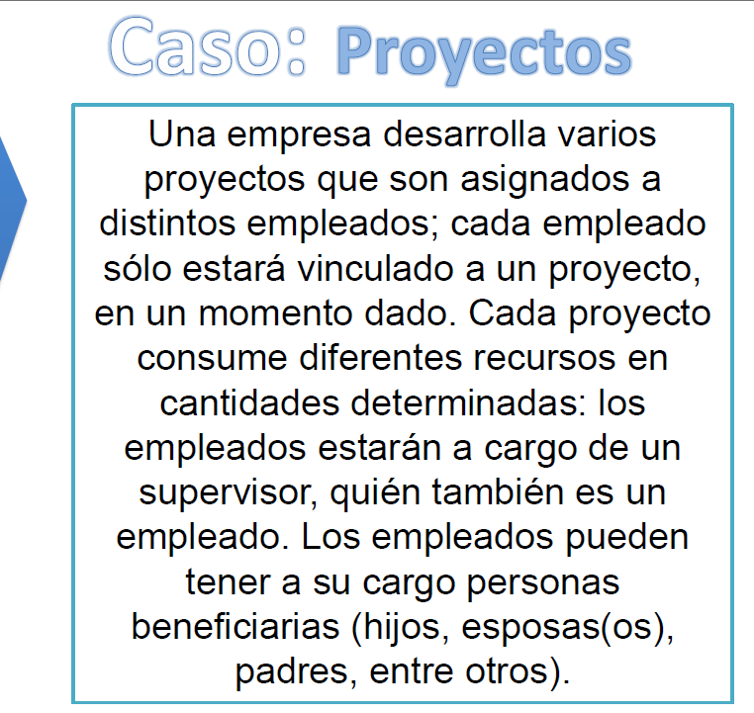
PROYECTO |  |  |  |  | Tabla Beneficiario:

ID_Proyecto | Nombre_Proyecto | Recurso_1 | Recurso_2 | ID_Supervisor | ID_Beneficiario | Nombre/ Beneficiario | _Apellido beneficiario | Relacion/ Con_Empleado | ID_Empleado
1 | Proyecto A | ... | ... | 101 | 201 | Beneficiario 1 | Beneficiario 1 | Hijo | 101
2 | Proyecto B | ... | ... | 102 | 202 | Beneficiario 1 | Beneficiario 2 | Esposo | 101
3 | Proyecto C | ... | ... | 103 | 203 | Beneficiario 2 | Beneficiario 3 | Padre | 102

EMPLEADOS

ID_Empleado | Nombre_ Empleado | ID_Proyecto | ID_Supervisor |  | ID | Nombre | Tipo | ID_Relacionado | Relacion_Con_Empleado | ID_Proyecto | ID_Supervisor
101 | Empleado 1 | 1 | 105 |  | 1 | Empleado 1 | Empleado | Na | Na | 1 | 105
102 | Empleado 2 | 2 | 106 |  | 2 | Empleado 2 | Empleado | Na | Na | 2 | 106
103 | Empleado 3 | 1 | 105 |  | 3 | Empleado 3 | Empleado | Na | Na | 1 | 105
 |  |  |  |  | 4 | Beneficiario 1 | Beneficiario | 1 | Hijo | Na | Na
 |  |  |  |  | 5 | Beneficiario 2 | Beneficiario | 1 | Esposo | Na | Na
 |  |  |  |  | 6 | Beneficiario 3 | Beneficiario | 2 | Padre | Na | Na
 |  |  |  |  | 7 | Proyecto A | Proyecto | Na | Na | Na | 101
 |  |  |  |  | 8 | Proyecto B | Proyecto | Na | Na | Na | 102
 |  |  |  |  | 9 | Proyecto C | Proyecto | Na | Na | Na | 103

Ejercicio 2
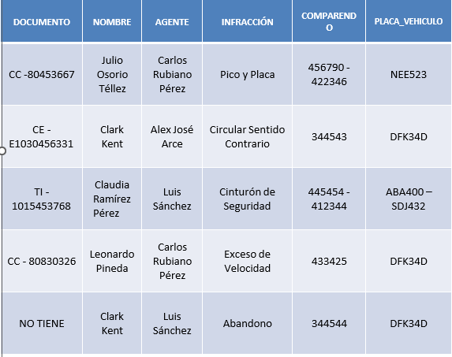
Domunetos | Primer nombre | Segundo Nombre | Apellido | Segundo apellido | Nombre agente | Segundo nombre | Apellido | Infración | Comparendo | Placa de veiculo
cc-80453667 | Julio | Osorio | Tellez | N.a | Carlos | rubiano | Perez | Pico y placa | 456790 -422346 | NEE523
CE-E1030456331 | clark | Kent | N.a | N.a | Alex | Jose |  | Circulacion sentido contrario | 344543 | DFK34D
TI-1015453798 | Claudia | N.a | Ramirez | Pérez | Luis | N.a | Sanches | Cinturon de segurida | 445454 -412344 | ABA400-SDJ432
CC-80830326 | Leonardo | N.a | Pineda | N.a | Carlos | rubiano | Perez | Exeso de velocidad | 433425 | DFK34D
CE-E1030456331 | clark | Kent | N.a | N.a | Luis | N.a | Sanchez | Abandono | 344544 | DFK34D

ejercicio 1
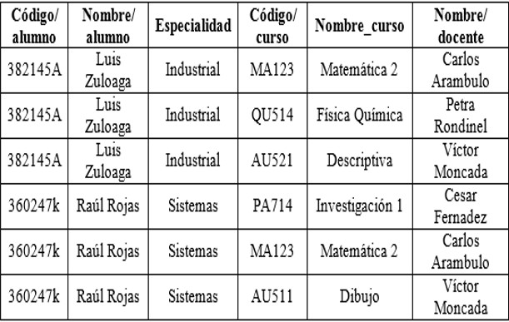
Codigo /alumno | Nombre / Alumno | Apellido/ alumno | Especialidad | Codigo de curso | Nombre_ curso | Nombre /docentes | Apellido / docente
382145A | Luis | Zuloaga | Industrial | MA123 | Matematicas 2 | Carlos | Arambulo
382145A | Luis | Zuloaga | Industrial | QU514 | Fisica QuímicA | Petra | Rondinel
382145A | Luis | Zuloaga | Industrial | AU521 | Descriptiva | Victor | Moncada
360247K | Raúl | Rojas | Sistemas | PA714 | Investigacion 2 | Cesar | Fernadez
360247K | Raúl | Rojas | Sistemas | MA123 | Matematica 3 | Carlos | Arambulo
360247K | Raúl | Rojas | Sistemas | AU211 | Dibujo | Victor | Moncada

